Шапка
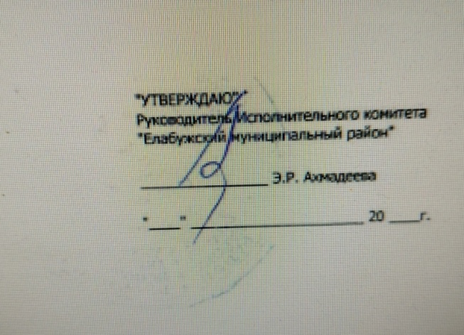
 |  |  |  |  |  |  |  |  | "УТВЕРЖДАЮ"
 |  |  |  |  |  |  |  |  | Руководитель Исполнительного комитета
 |  |  |  |  |  |  |  |  | "Елабужский муниципальный район"
 |  |  |  |  |  |  |  |  | ________________ Э.Р. Ахмадеева
 |  |  |  |  |  |  |  |  | "____" ______________________ 20 ____г.

 |  | ОТЧЕТ О ВЫПОЛНЕНИИ МУНИЦИПАЛЬНОГО ЗАДАНИЯ № 1
 |  | на | 2024 | год и плановый период | 2025 | и | 2026 | годов |  |  | Коды
 |  |  |  |  |  |  |  |  |  | Форма по ОКУД | 0506001
 |  |  |  |  |  |  |  |  |  | Код | 1618002482164601001
Наименование муниципального учреждения | МБОУ "Старо-Юрашская средняя общеобразовательная школа" ЕМР РТ |  |  |  |  |  |  |  |  | по Сводному реестру
 |  |  |  |  |  |  |  |  |  | по ОКВЭД
Виды деятельности муниципального учреждения
 | Образование
Вид муниципального учреждения | Бюджетное
Периодичность | Годовая

